상품제안서
스카이 팔레트 초경량 UV차단 3단 자동우산 UPF50+ | 상품코드: S37112

 |  |  |  |  |  |  | 02-713-8555 | www.synergygift.co.kr
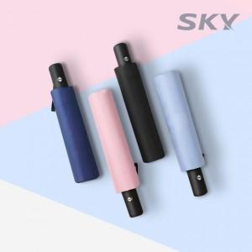

【상세/제작정보】

【인쇄/포장옵션】 | 레이저 / 포장지포장

【공급단가】 | 수량 | 50~ | 100~ | 500~ | 1,000~ | 2,000~
*VAT별도 | 레이니핑크 | 7,680원 | 7,260원 | 6,910원 | 6,730원 | 6,610원
 | 레이크그린 | 7,680원 | 7,260원 | 6,910원 | 6,730원 | 6,610원

【상품 URL】 | https://www.synergygift.co.kr:443/src/goods_detail.php?gdno=37112

